Sheet1
宇治茶アカデミー10周年記念公開セミナー 出席申込書

 |  |  | 締切 令和６年１月１２日(金）

 | 茶業研究所あて
 |  | 公所名等

 | 所 属 | 氏 名

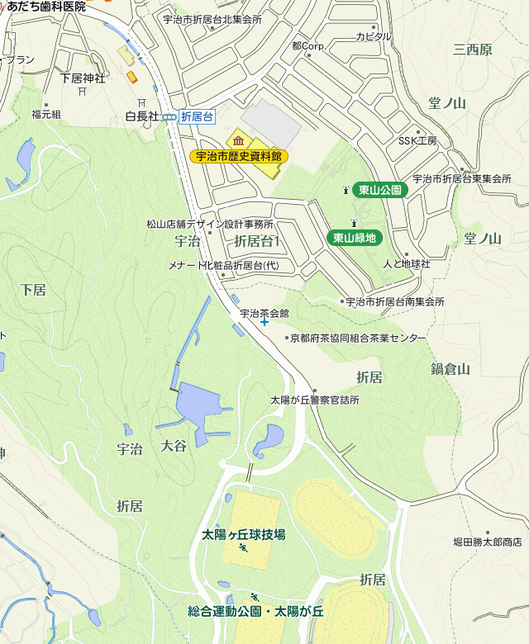
 |  |  | 連絡先電話番号
 |  |  | ０７７４－２２－５５７７

宇治茶会館
 |  |  | 連絡先ＦＡＸ番号
 |  |  | ０７７４－２２－５８７７

 |  |  | 連絡先メールアドレス
 |  |  | ngc-chaken@pref.kyoto.lg.jp

 |  | ※番号・アドレスは､お間違いのないようお願いいたします

 |  | 駐車場に限りがありますので、できるだけお乗り合わせの上、お越し下さい。

